Blad1
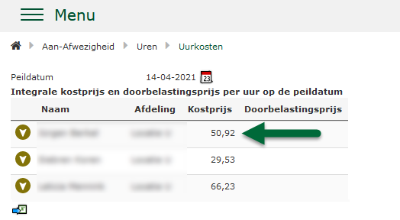
Voorbeeld medewerker
Contracturen per week | 14
Fulltime uren per week | 40
FT-factor | 0.35
Weken per jaar (CAO instelling) | 52.14

Bruto salaris per maand | 1989
Bruto salaris per jaar | 23868
Bruto salaris per week | 457.76754891
Bruto salaris per uur | 32.697682065

Medewerker ziekte | 1.92% | 0.627795
Medewerker kort verzuim | 0.38% | 0.124251
medewerker bijzonder verlof | 0.38% | 0.124251
Vakantiegeld | 0.00% | 0.000000
Vakantiedagen | 0.00% | 0.000000
Vakantietotaal | 19.49% | 6.372778
subtotaal |  | 39.946758

Reiskosten per maand | € 45.00 | 0.739767 | Dit betreft een echt, geanonimiseerd voorbeeld uit onze software.
Extra salariscomponent per maand | € 22.50 | 0.369883 | Om privacy te waarborgen zijn de namen van de medewerkers en
medewerker werkgeverlasten | 19.70% | 7.869511 | afdelingen daarom verborgen.
medewerker pensioenkosten | 5.00% | 1.997338
Kostprijs |  | 50.92

